2-1交付金申請額計算表 （R5.4～R5.9月・手書き用）
２－１．交付金申請額計算表（令和5年4月～令和5年9月使用分） |  |  |  |  |  |  | 申請者名
 | １）施設別入力シート
 | 〇記入例：４月欄には５月発行の電気料金請求書より電力量を転記。 〇契約期間中は電力量を入力すること。使用なしは０を入力。 〇契約期間外は空白のままとする。 |  |  |  |  |  |  | 契約電力 |  | kw | 力率 |  | ％

 | 施設名 | 施設所在地 | 契約 種別 | 電気料金種別 | 4月 | 5月 | 6月 | 7月 | 8月 | 9月 | 計 | 備考
 |  |  |  | R５使用電力量(kwh）
 |  |  |  | 基本料金高騰分（円）
 |  |  |  | 電力量料金高騰分（円）
 |  |  |  | 燃料費調整額高騰分（円）
 |  |  |  | Ａ：電気料金高騰分計（円）

 | ２）施設別の交付額の計算
 | 施設別の交付申請額＝（料金合計ー（他補助事業））×１／２

 | Ａ：電気料金高騰分計（円） |  | （B）国営造成施設管理事業補助金（円） |  | （C）国省エネ交付金（円） |  | （D）その他補助金（円） |  | （Ｅ）交付申請額（円）

他補助金（該当者のみ記入）
 |  |  |  |  |  |  |  |  |  | ※千円未満切り捨て

2-2交付金申請額計算表 （R5.10～R6.3・手書き用）
２－２．交付金申請額計算表（令和5年10月～令和6年2月使用分） |  |  |  |  |  |  | 申請者名
 | １）施設別入力シート
 | 〇記入例：10月欄には11月発行の電気料金請求書より電力量を転記。 〇契約期間中は電力量を入力すること。使用なしは０を入力。 〇契約期間外は空白のままとする。 |  |  |  |  |  |  | 契約電力 |  | kw | 力率 | ％

 | 施設名 | 施設所在地 | 契約 種別 | 電気料金種別 | 10月 | 11月 | 12月 | 1月 | 2月 | 計 | 備考
 |  |  |  | R５使用電力量(kwh）
 |  |  |  | 基本料金高騰分（円）
 |  |  |  | 電力量料金高騰分（円）
 |  |  |  | 燃料費調整額高騰分（円）
 |  |  |  | Ａ：電気料金高騰分計（円）

 | ２）施設別の交付額の計算
 | 施設別の交付申請額＝（料金合計ー（他補助事業））×１／２

 | Ａ：電気料金高騰分計（円） |  | （B）国営造成施設管理事業補助金（円） |  | （C）国省エネ交付金（円） |  | （D）その他補助金（円） |  | （Ｅ）交付申請額（円）

他補助金（該当者のみ記入）
 |  |  |  |  |  |  |  |  |  | ※千円未満切り捨て

2-1交付金申請額計算表（R5.4～R5.9）
 |  |  |  |  |  |  |  |  |  |  |  | 入力セル

２－１．交付金申請額計算表（令和5年4月～令和5年9月使用分） |  |  |  |  |  |  | 申請者名
 | １）施設別入力シート
 | 〇記入例：４月欄には５月発行の電気料金請求書より電力量を転記。 〇契約期間中は電力量を入力すること。使用なしは０を入力。 〇契約期間外は空白のままとする。 |  |  |  |  |  |  | 契約電力 |  | kw | 力率 |  | ％

 | 施設名 | 施設所在地 | 契約 種別 | 電気料金種別 | 4月 | 5月 | 6月 | 7月 | 8月 | 9月 | 計 | 備考
 |  |  |  | R５使用電力量(kwh） |  |  |  |  |  |  | 0
 |  |  |  | 基本料金高騰分（円） | 0 | 0 | 0 | 0 | 0 | 0 | 0
 |  |  |  | 電力量料金高騰分（円） | 0 | 0 | 0 | 0 | 0 | 0 | 0
 |  |  |  | 燃料費調整額高騰分（円） | 0 | 0 | 0 | 0 | 0 | 0 | 0
 |  |  |  | Ａ：電気料金高騰分計（円） | 0 | 0 | 0 | 0 | 0 | 0 | 0

 | ２）施設別の交付額の計算
 | 施設別の交付申請額＝（電気料金高騰分計－他補助金）×１／２

他補助金（該当者のみ記入）
 | （A）電気料金高騰分計（円） |  | （B）国営造成施設管理事業補助金（円） |  | （C）国省エネ交付金（円） |  | （D）その他補助金（円） |  | （Ｅ）交付申請額（円）
 | 0 |  | 0 |  | 0 |  | 0 |  | 0
 |  |  |  |  |  |  |  |  |  | ※千円未満切り捨て

2-2交付金申請額計算表（R5.10～R6.3）
 |  |  |  |  |  |  |  |  |  |  | 入力セル

２－２．交付金申請額計算表（令和5年10月～令和6年2月使用分） |  |  |  |  |  | 申請者名
 | １）施設別入力シート
 | 〇記入例：10月欄には11月発行の電気料金請求書より電力量を転記。 〇契約期間中は電力量を入力すること。使用なしは０を入力。 〇契約期間外は空白のままとする。 |  |  |  |  |  |  | 契約電力 |  | kw | 力率 | ％

 | 施設名 | 施設所在地 | 契約 種別 | 電気料金種別 | 10月 | 11月 | 12月 | 1月 | 2月 | 計 | 備考
 |  |  |  | R５使用電力量(kwh） |  |  |  |  |  | 0
 |  |  |  | 基本料金高騰分（円） | 0 | 0 | 0 | 0 | 0 | 0
 |  |  |  | 電力量料金高騰分（円） | 0 | 0 | 0 | 0 | 0 | 0
 |  |  |  | 燃料費調整額高騰分（円） | 0 | 0 | 0 | 0 | 0 | 0
 |  |  |  | Ａ：電気料金高騰分計（円） | 0 | 0 | 0 | 0 | 0 | 0

 | ２）施設別の交付額の計算
 | 施設別の交付申請額＝（電気料金高騰分計－他補助金）×１／２

他補助金（該当者のみ記入）
 | （A）電気料金高騰分計（円） |  | （B）国営造成施設管理事業補助金（円） |  | （C）国省エネ交付金（円） |  | （D）その他補助金（円） |  | （Ｅ）交付申請額（円）
 | 0 |  | 0 |  | 0 |  | 0 |  | 0
 |  |  |  |  |  |  |  |  |  | ※千円未満切り捨て

６口座申込書
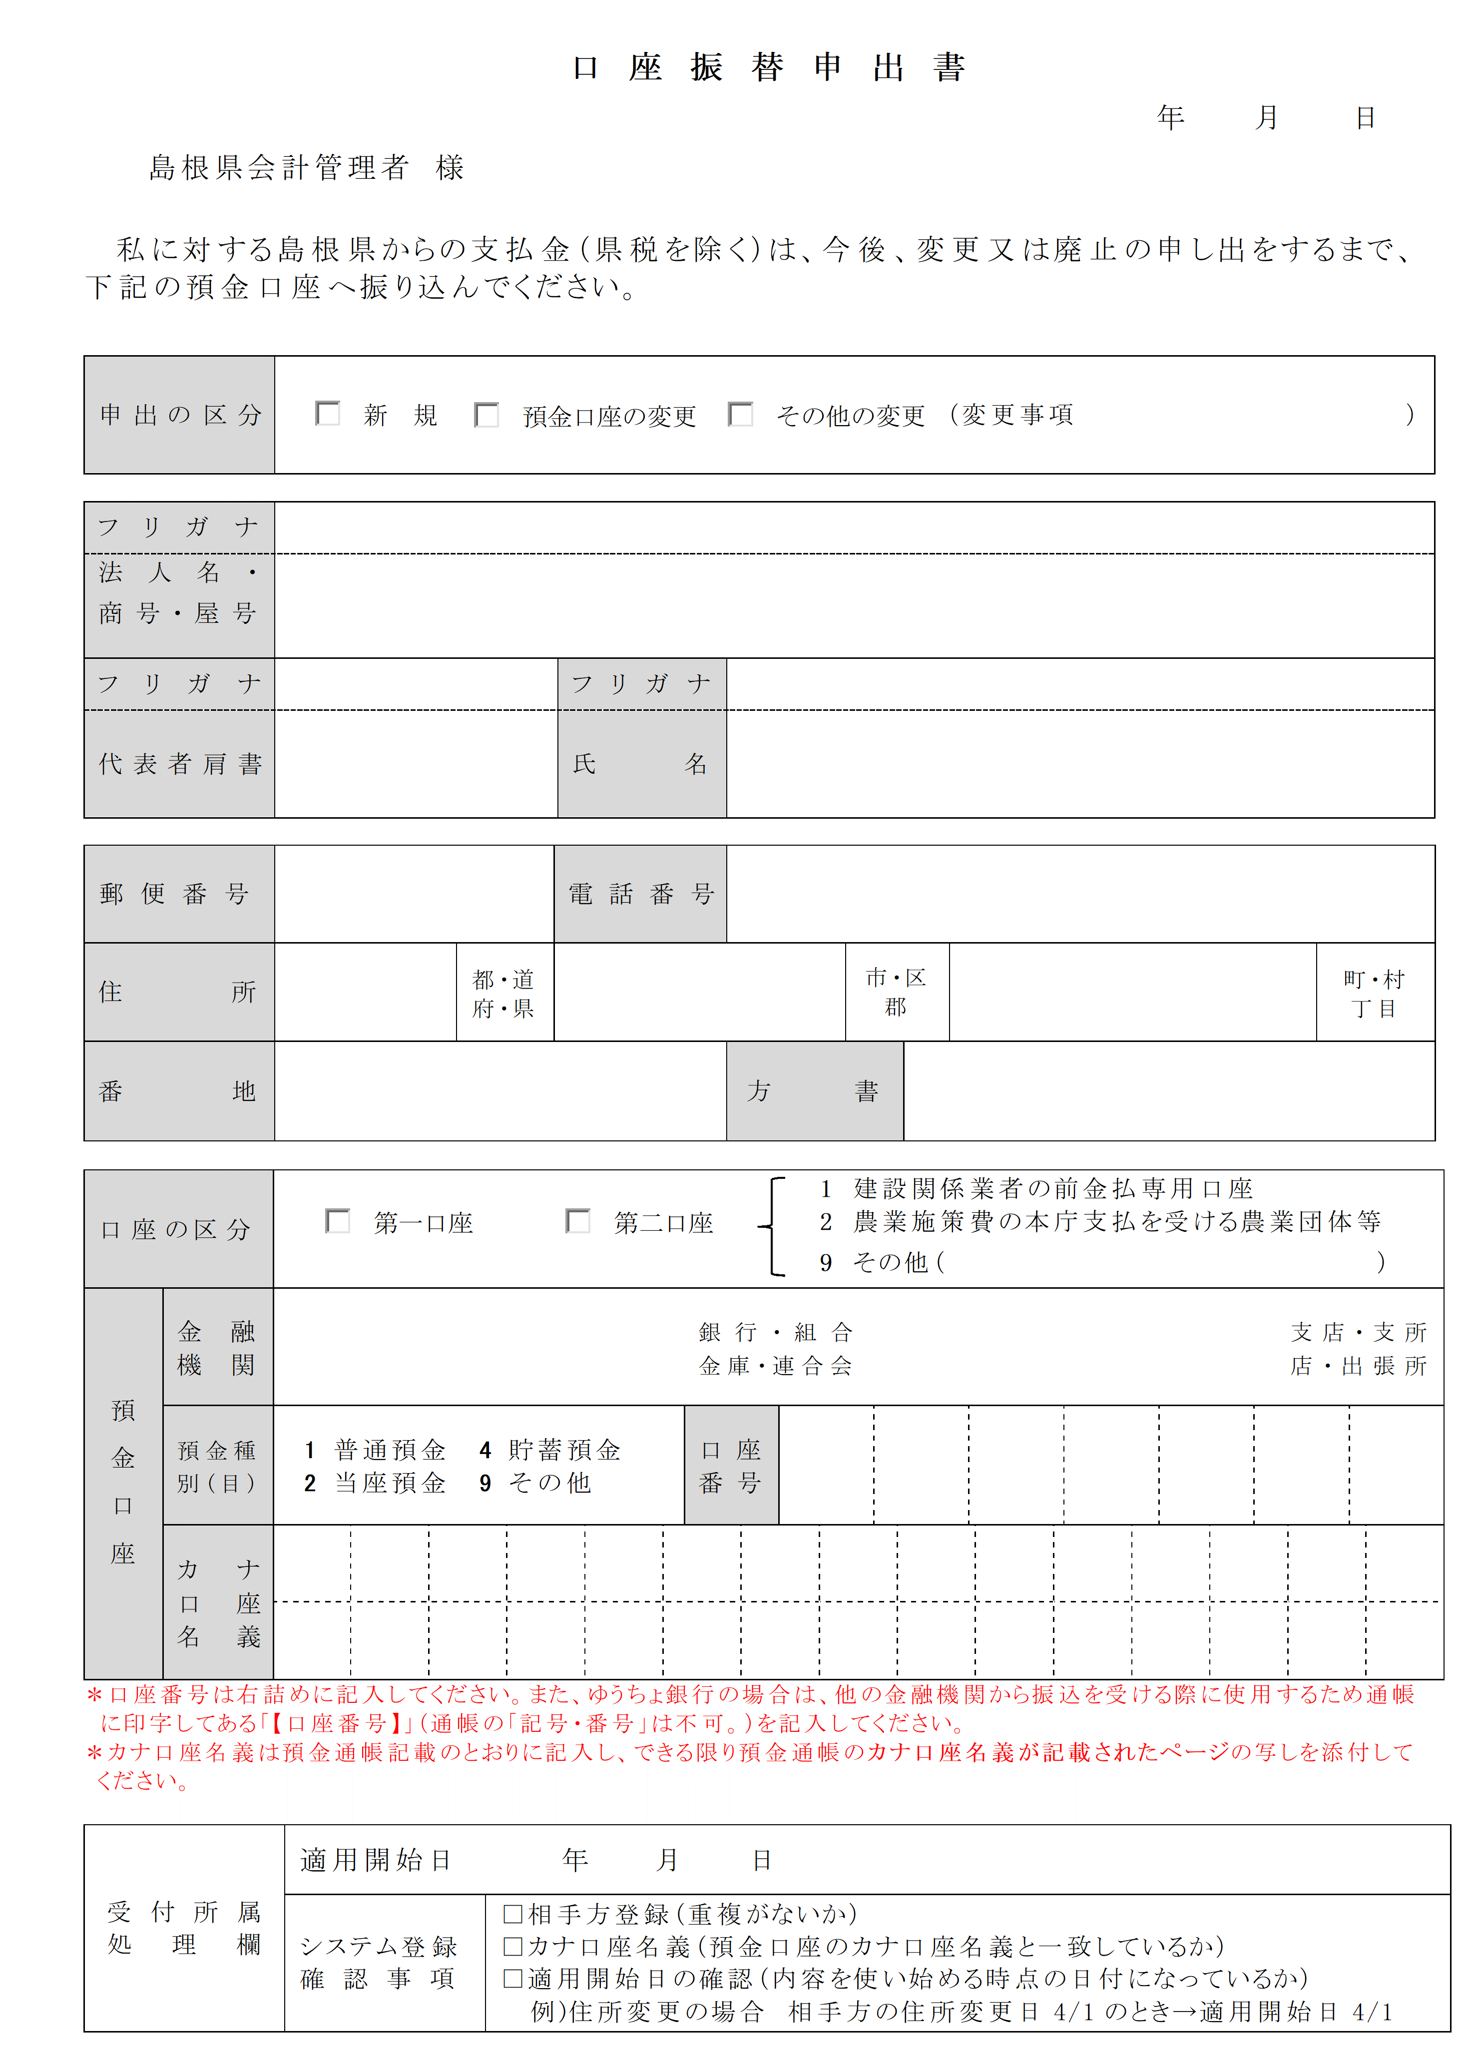
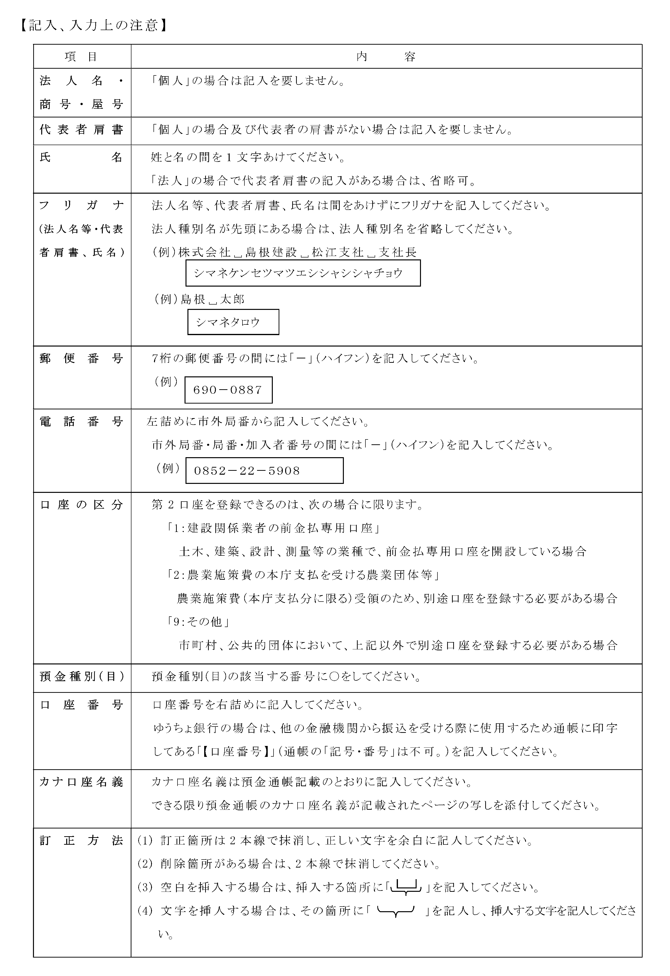
6

